BLUE DG 100-2-G40V
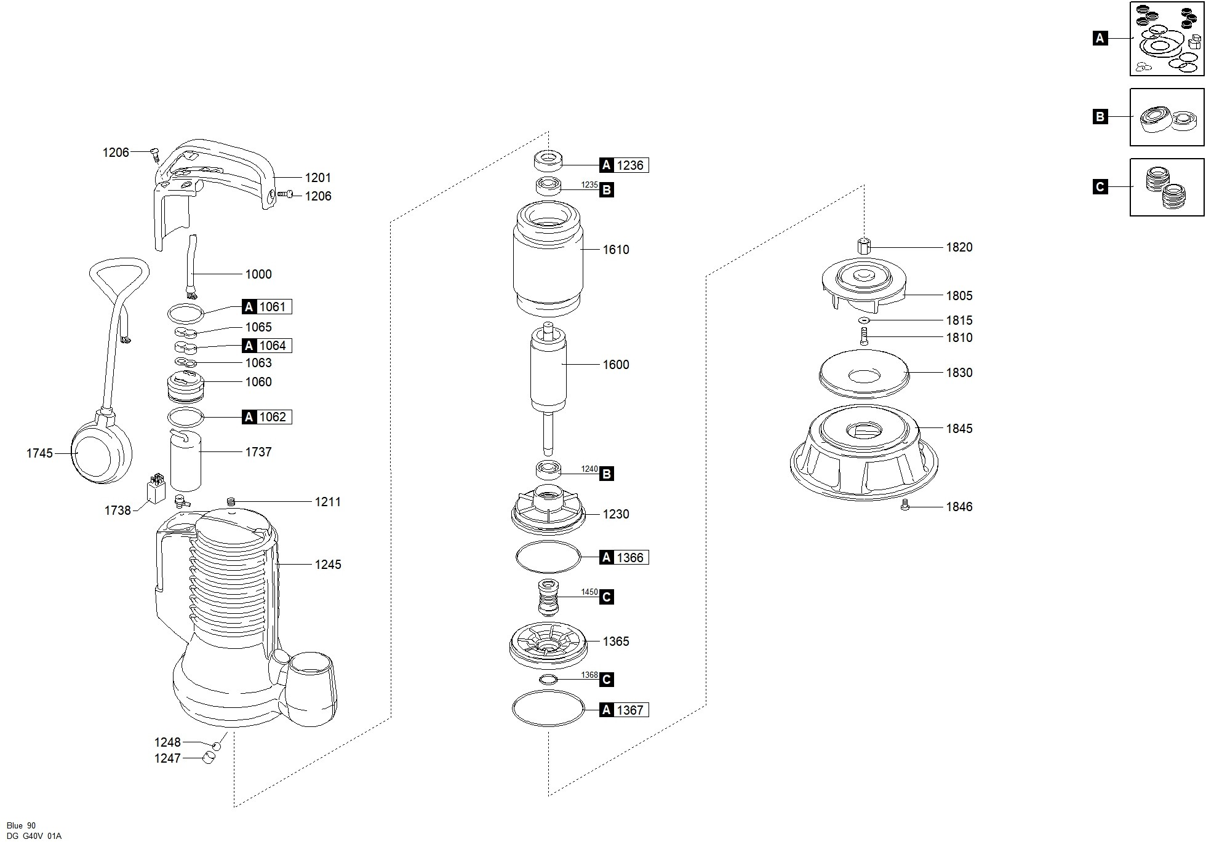

Código | Modelo
102811 | BLUE DG 100/2/G40V

Posición | Descripción | Cantidad | Código Koslan | Especificaciones
A | Kit juntas | 1 | -
C | Kit sellos mecánicos | 1 | 704291
B | Kit Rodamientos | 1 | -
1000 | Cable alimentación | 1 | -
1060 | Soporte [prensacable] | 1 | 703882
1061 | Junta superior - soporte [prensacable] | 1 | 703886 | A
1062 | Junta inferior - soporte [prensacable] | 1 | 703887 | A
1063 | Fijacable | 1 | 703877
1064 | Junta de goma | 1 | 703879 | A
1065 | Prensacable | 1 | 703876
1201 | Manilla | 1 | 704125
1206 | Tornillo [Manilla >> tapa] | 5 | -
1211 | Tapón [orificio prueba presión] | 1 | -
1230 | Soporte del Rodamiento inferior | 1 | 704124
1235 | Rodamiento superior | 1 | - | B
1236 | Protección de goma [Rodamiento superior] | 1 | - | A
1240 | Rodamiento inferior | 1 | - | B
1245 | Carcasa | 1 | -
1365 | Brida del Sello mecánico | 1 | -
1366 | Junta [soporte del Rodamiento inferior >> brida del Sello mecánico] | 1 | 704129 | A
1367 | Junta [brida del Sello mecánico >> base] | 1 | - | A
1368 | Junta v-ring [brida del Sello mecánico] | 1 | - | C
1450 | Sello mecánico | 1 | 704128 | C
1600 | Eje con rotor | 1 | -
1610 | Estator | 1 | -
1737 | Condensador | 1 | 704150
1745 | Interruptor de Nivel | 1 | -
1805 | Turbina | 1 | 704169
1810 | Fijación del turbina | 1 | -
1815 | Arandela de fijación [turbina] | 1 | -
1820 | Casquillo [turbina] | 1 | -
1845 | Base | 1 | -
1846 | Tornillo [base >> carcasa] | 3 | -

